Feuil1
Entité | Mnémonique | Signification | Type (Longueur) | Contraintes |  | client_id | livre_id | caution_id | emprunt_id
clients | client_id | L'id du client | N(11) | Identifiant, auto incrémenté | client_id |  |  | 1
 | client_nom | Le nom du client | A(50) | obligatoire | client_nom | 1
 | client_prénom | le prénom du client | A(50) | obligatoire | client_prénom | 1
 | client_adresse | adresse du client | AN(100) | obligatoire | client_adresse | 1
 |  |  |  |  | livre_id |  |  |  | 1
livres | livre_id | id du livre | N(11) | Identifiant | livre_nom |  | 1
 | livre_nom | nom du livre | A(50) | obligatoire | livre_éditeur |  | 1
 | livre_éditeur | éditeur du livre | A(50) | obligatoire | livre_auteur |  | 1
 | livre_auteur | auteur du livre | A(50) | obligatoire | livre_date_achat |  | 1
 | livre_date_achat | Date d'achat du livre | Date | obligatoire | livre_état |  | 1
 | livre_état | état du livre | A(1) | obligatoire « N » « O » « U »(Neuf, Occasion, Usé) | caution_id | 1
 |  |  |  |  | caution_montant |  |  | 1
cautions | caution_id | id de la caution | N(11) | Identifiant, auto incrémenté | emprunt_id |  |  | 1
 | caution_montant | montant de la caution | N(4) | obligatoire | emprunt_nombre |  |  |  | 1
 |  |  |  |  | emprunt_date |  |  |  | 1
emprunts | emprunt_id | id de l'emprunt | N(11) | Identifiant, auto incrémenté
 | emprunt_nombre | nombre d'emprunt | N(3) | obligatoire
 | emprunt_date | date de l'emprunt | Date | obligatoire | client_id --> client_nom , client_prénom,client_adresse,caution_id
 |  |  |  |  | livre_id --> livre_nom,livre_éditeur,livre_auteur,livre_date_achat,livre_état
 |  |  |  |  | caution_id --> client_id,caution_montant,emprunt_id
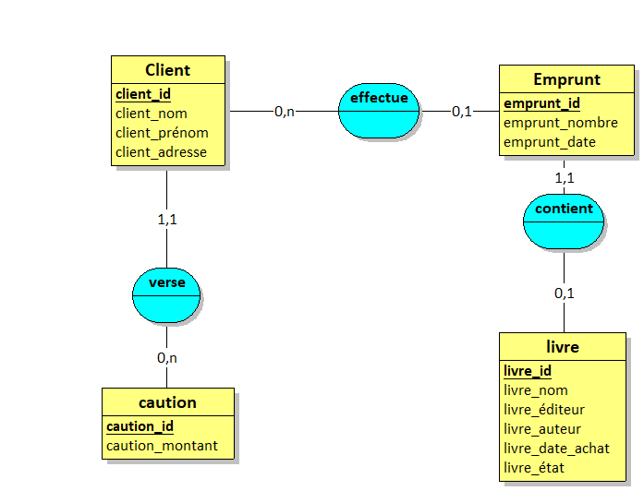
 |  |  |  |  | emprunt_id --> livre_id,emprunt_nombre,emprunt_date
un client verse une caution
une caution est versé par 0 ou plusieurs clients
un client effectue 1 ou plusieurs emprunts
un emprunt peut etre effectué par un client
un client emprunte un à plusieurs livres
un livre est emprunté par 0 ou 1 client
un livre peut faire partie d'un emprunt
un emprunt contient un livre

